Sheet 3
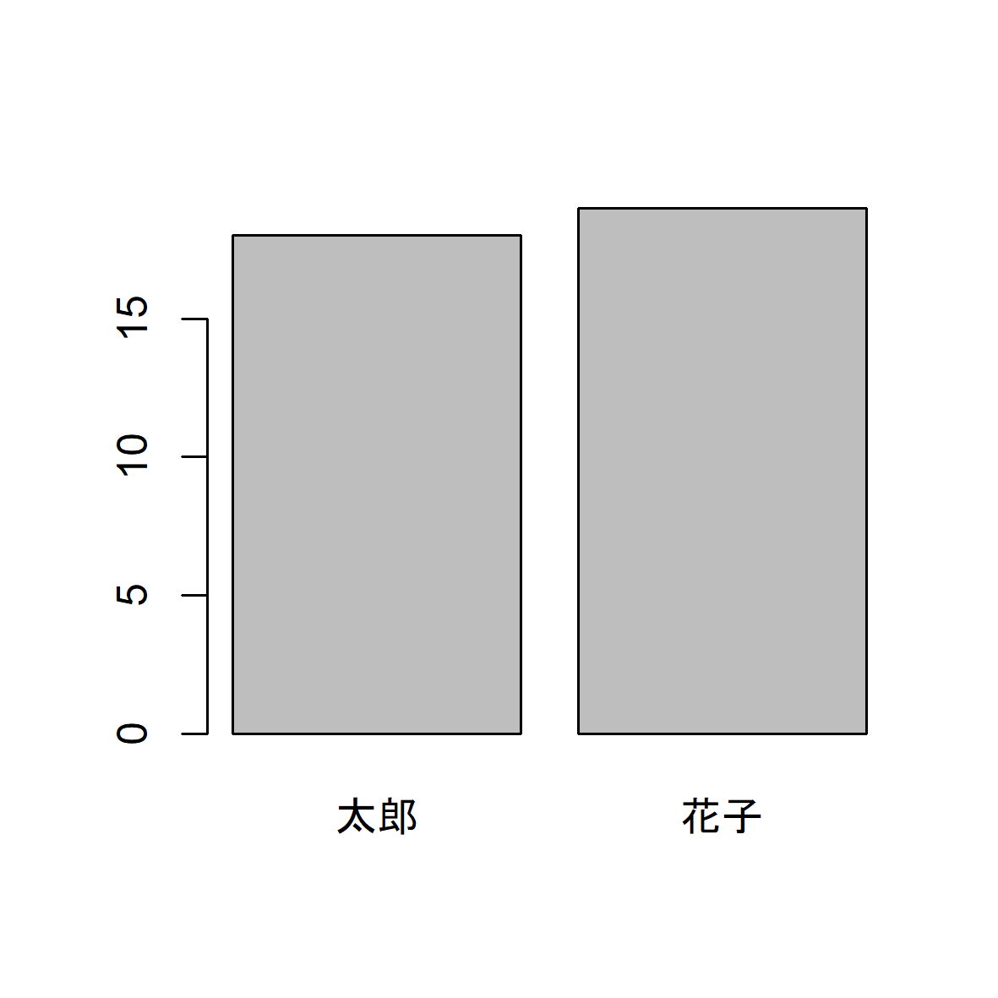
name | age
太郎 | 18
花子 | 19

Sheet 4
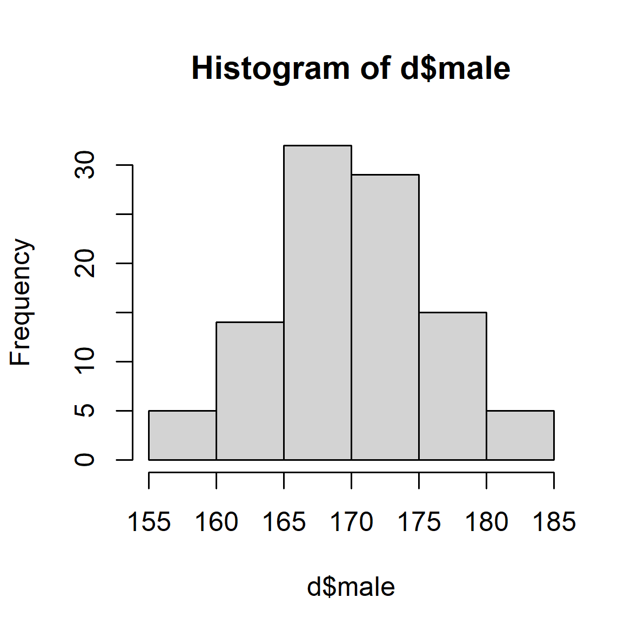
name | age
太郎 | 18
花子 | 19

